Morgonrockar
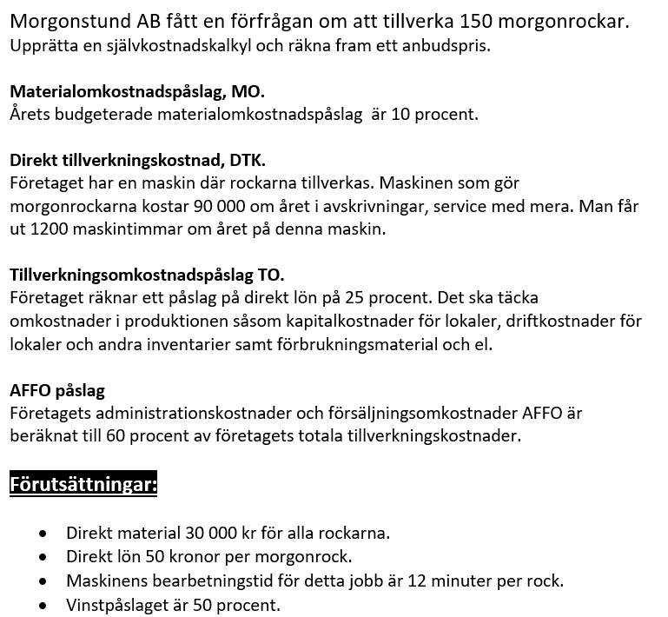
Självkostnadskalkyl 150 morgonrockar
Belopp i kronor | Belopp
Direkt material | 30,000
Materialomkostnadspålägg MO | 3,000
Direkt lön | 7,500
Direkt tillverkningskostnad | 2,250
Tillverkningsomkostnadspålägg TO | 1,875
Tillverkningskostnad = | 44,625
AFFO påslag | 26,775
Självkostnad = | 71,400
Vinstpåslag | 35,700
Anbudspris = | 107,100

Förutsättningar (Täckningsgrad) | Ange procent
Materialomkostnadspålägg MO | 10.0%
Tillverkningsomkostnadspålägg TO | 25.0%
AFFO påslag | 60.0%
Vinstpåslag | 50.0%

Maskinens årskostnad | 90,000
Antal produktionstimmar | 1,200
Summa maskinkostnad/tim | 75.0
Antalet arbetade timmar | 30.0
Direkt tillverkningskostnad | 2,250

